材料及结果
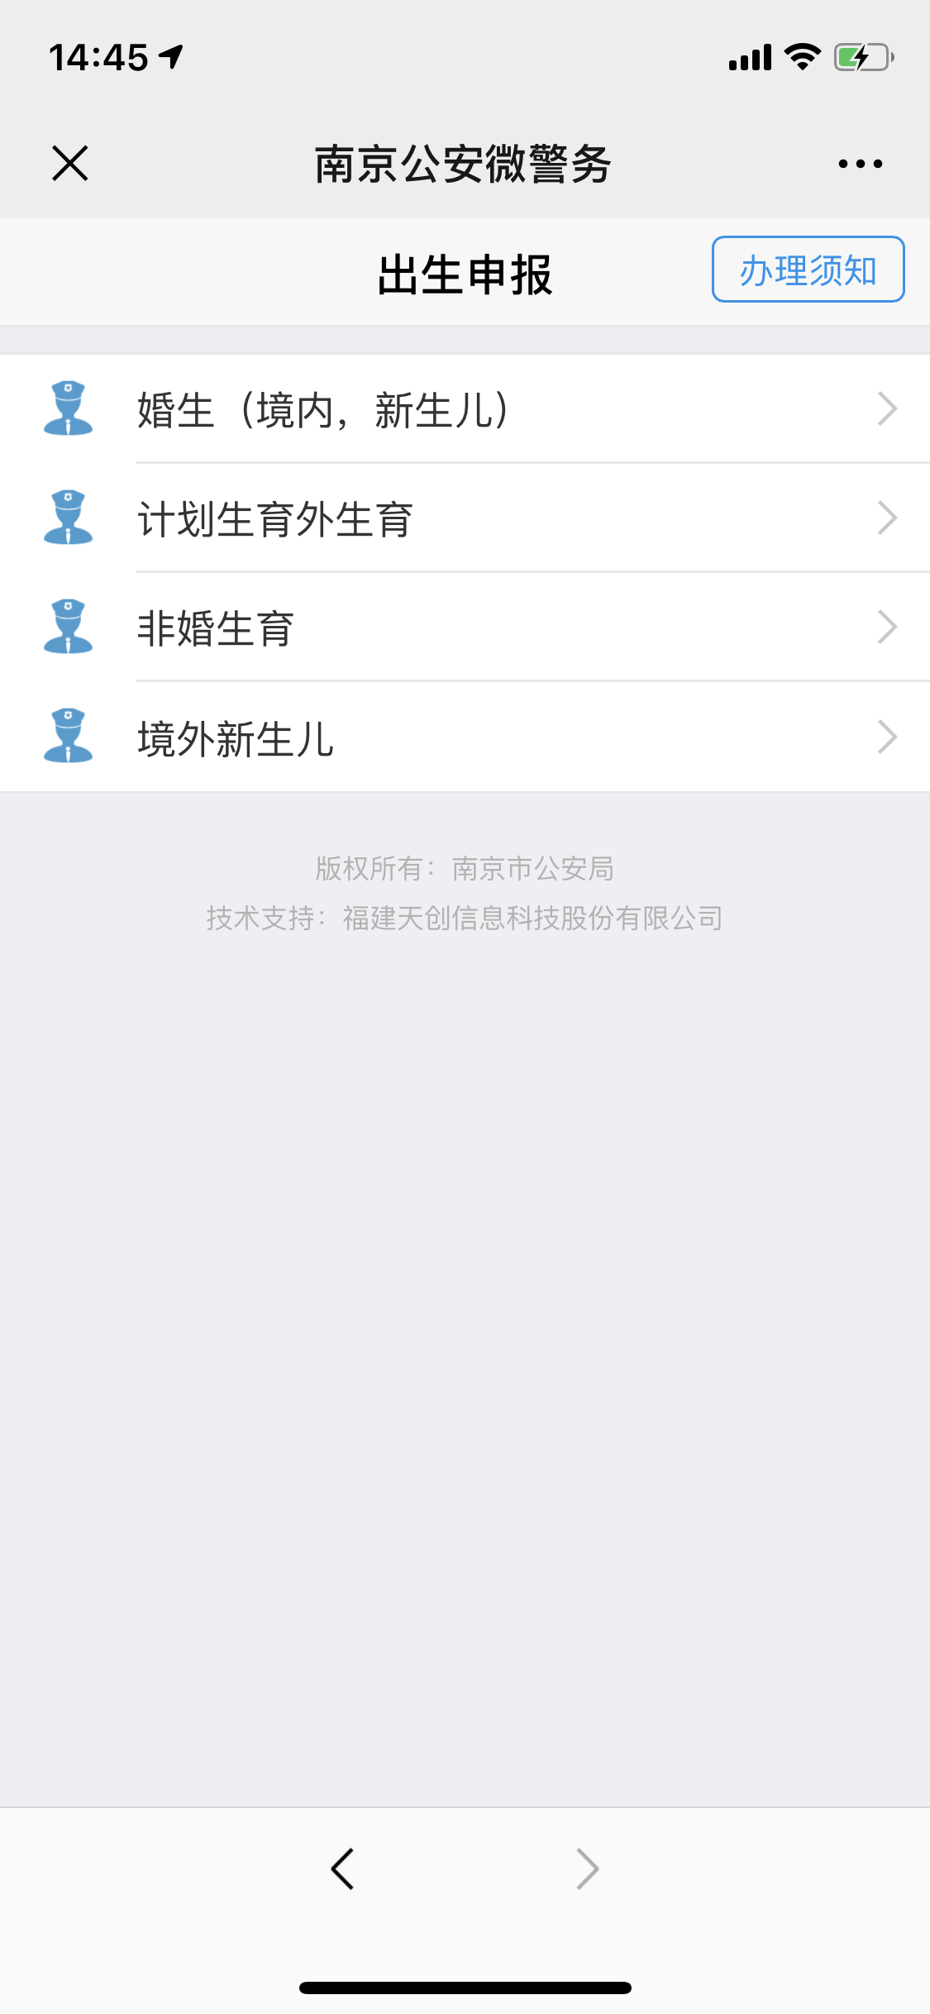
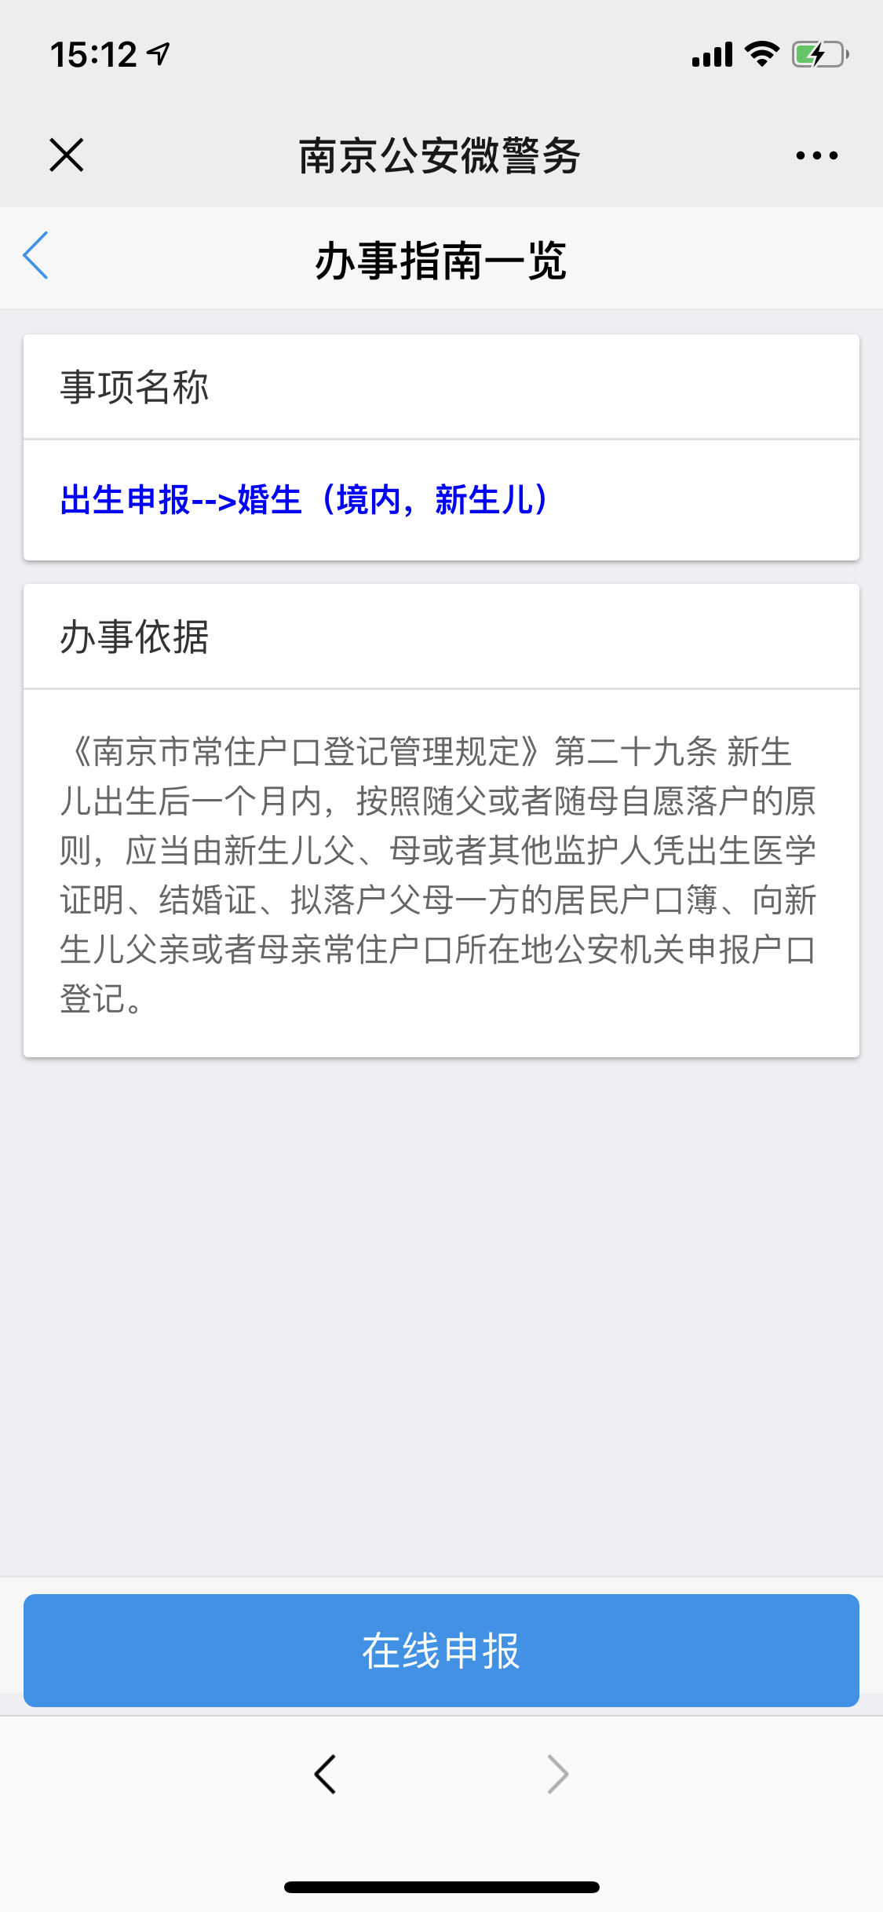
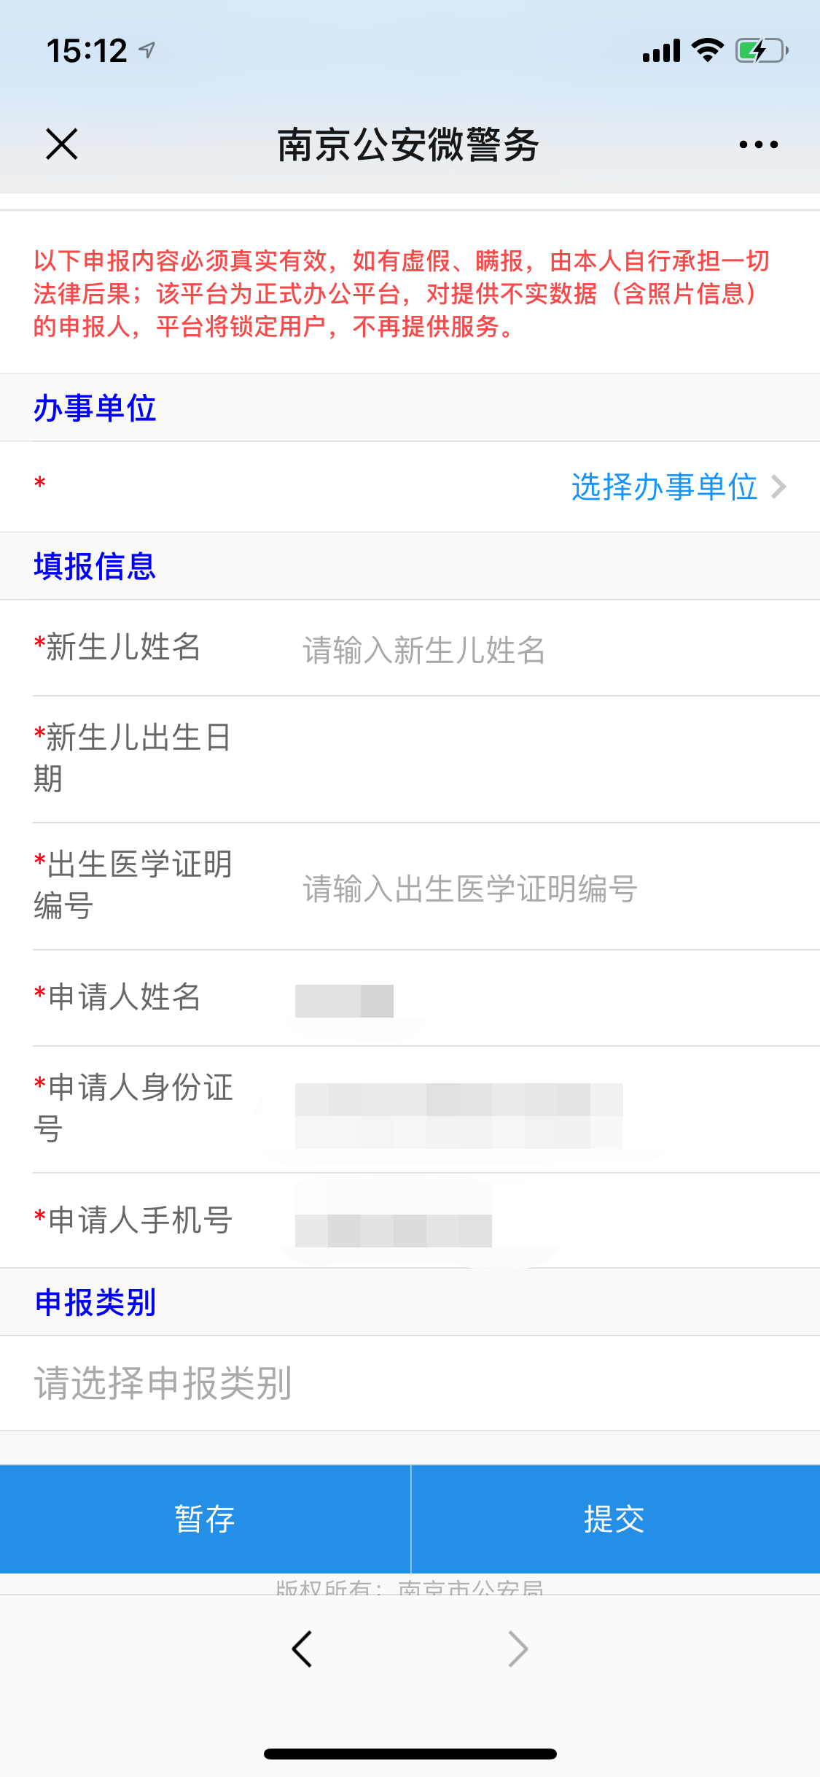
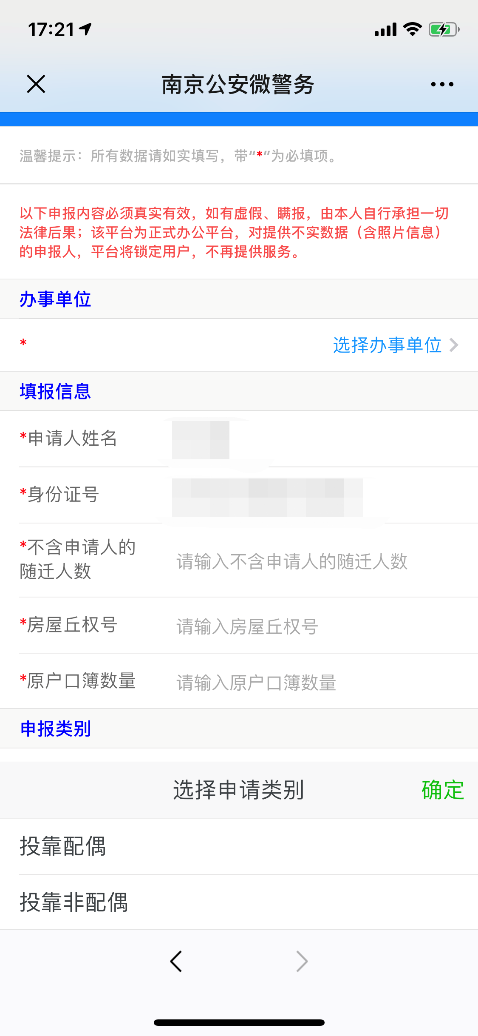
材料信息梳理表
 | 出生申报
序号 | 元素名称 | 元素说明
1 | 婚内(境内，新生儿)
2 | 计划生育外生育
3 | 非婚生育
4 | 境外新生儿

 | 办事指南
序号 | 元素名称 | 元素说明 | 。
1 | 事项名称办事依据
2 | 计划生育外生育
3 | 非婚生育
4 | 境外新生儿

 | 在线申报
序号 | 元素名称 | 元素说明
 | 办事单位
1 | 办事单位 | 选择办事单位
 | 填报信息
2 | 新生儿姓名
3 | 新生儿出生日期
4 | 出生医学证明编号
5 | 申请人姓名
6 | 申请人身份证号
7 | 申请人手机号
 | 申报类别
8 | 选择申报类别

线上办理流程
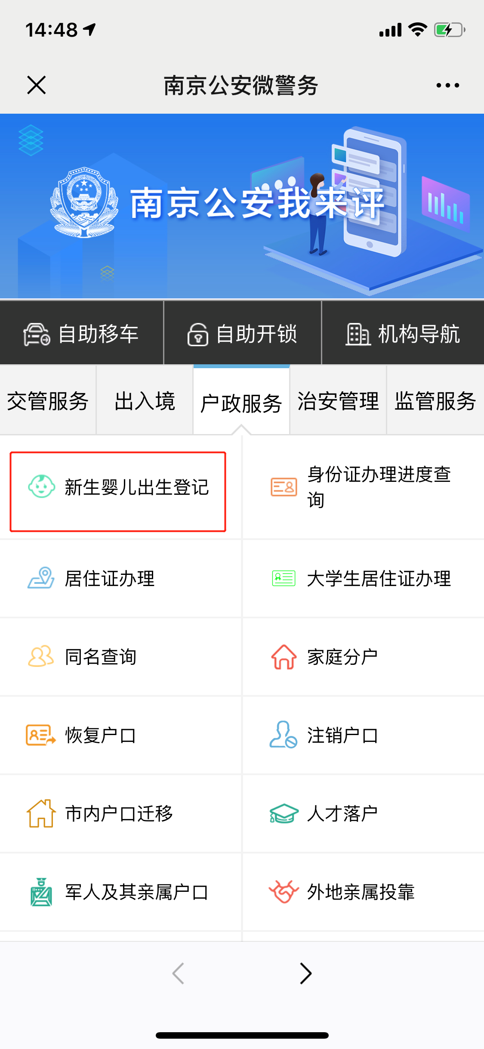
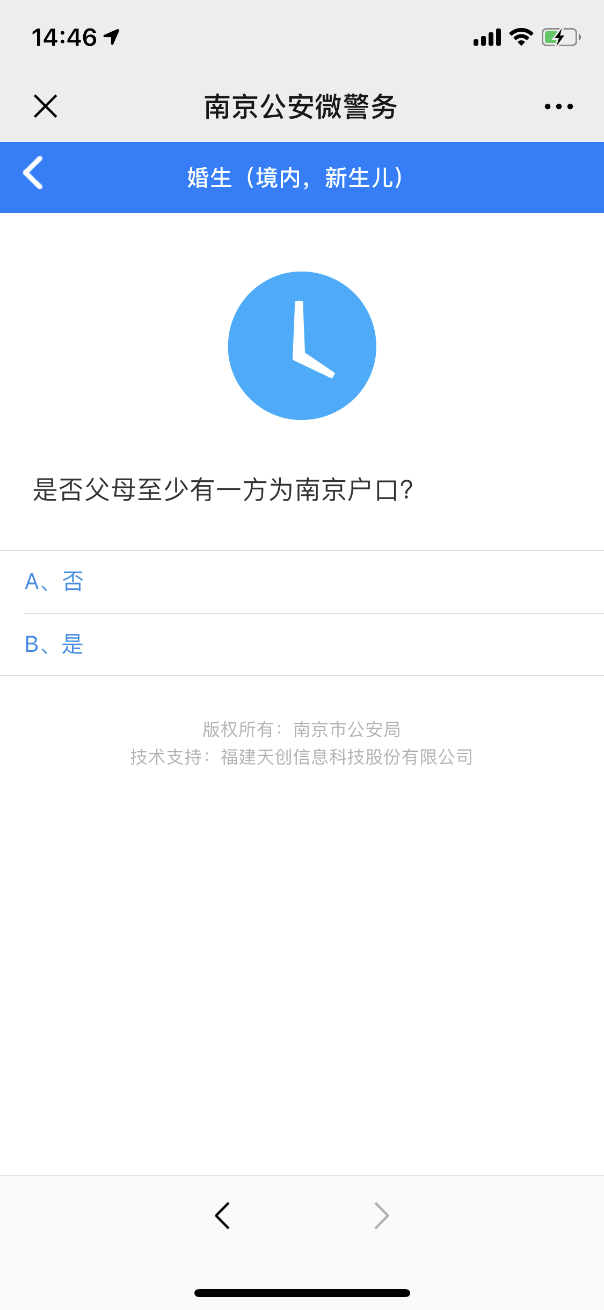
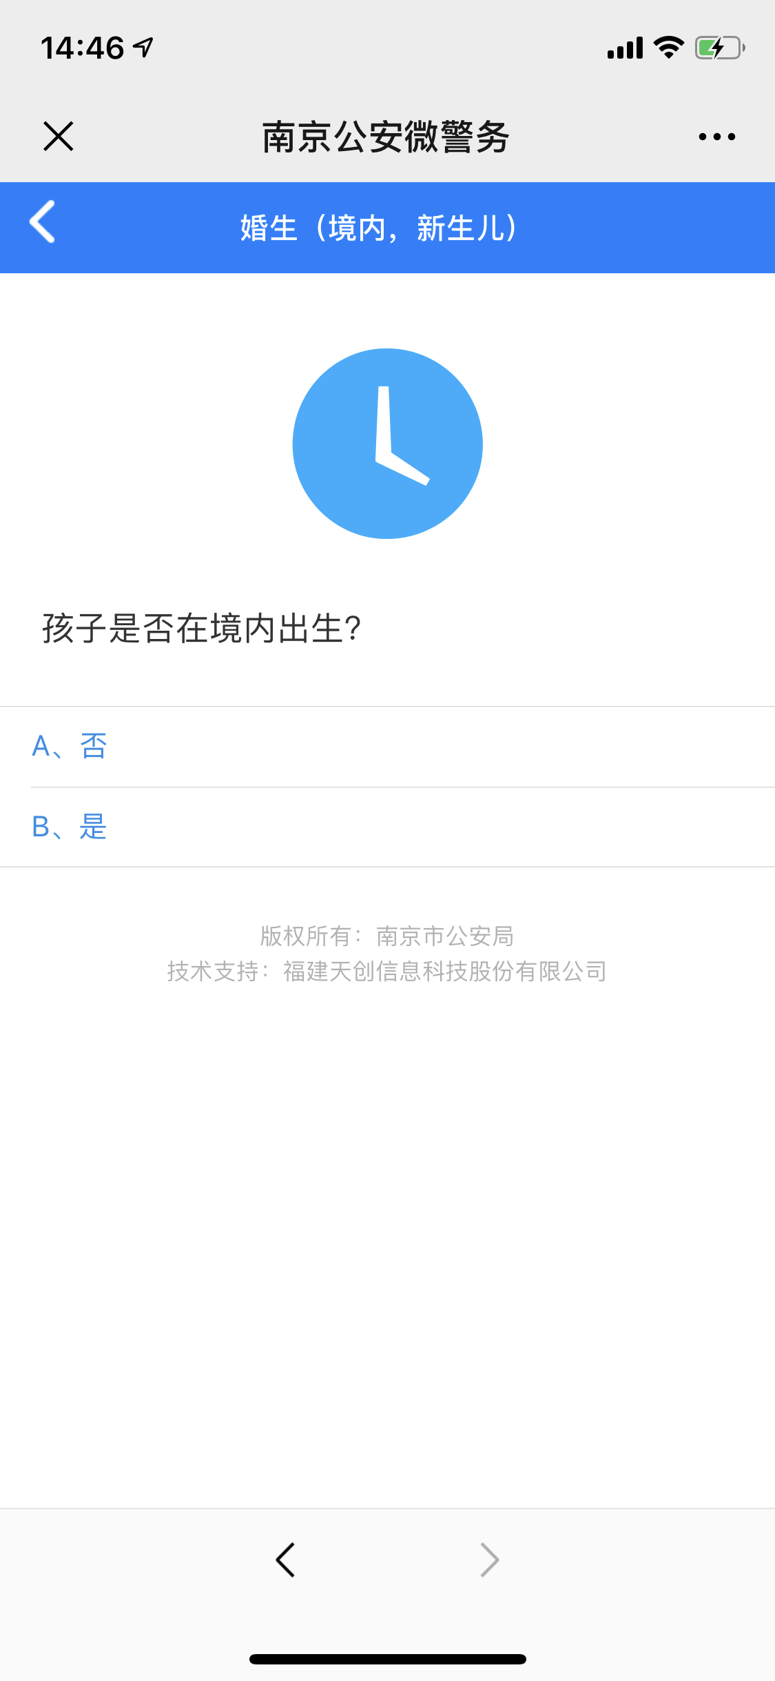
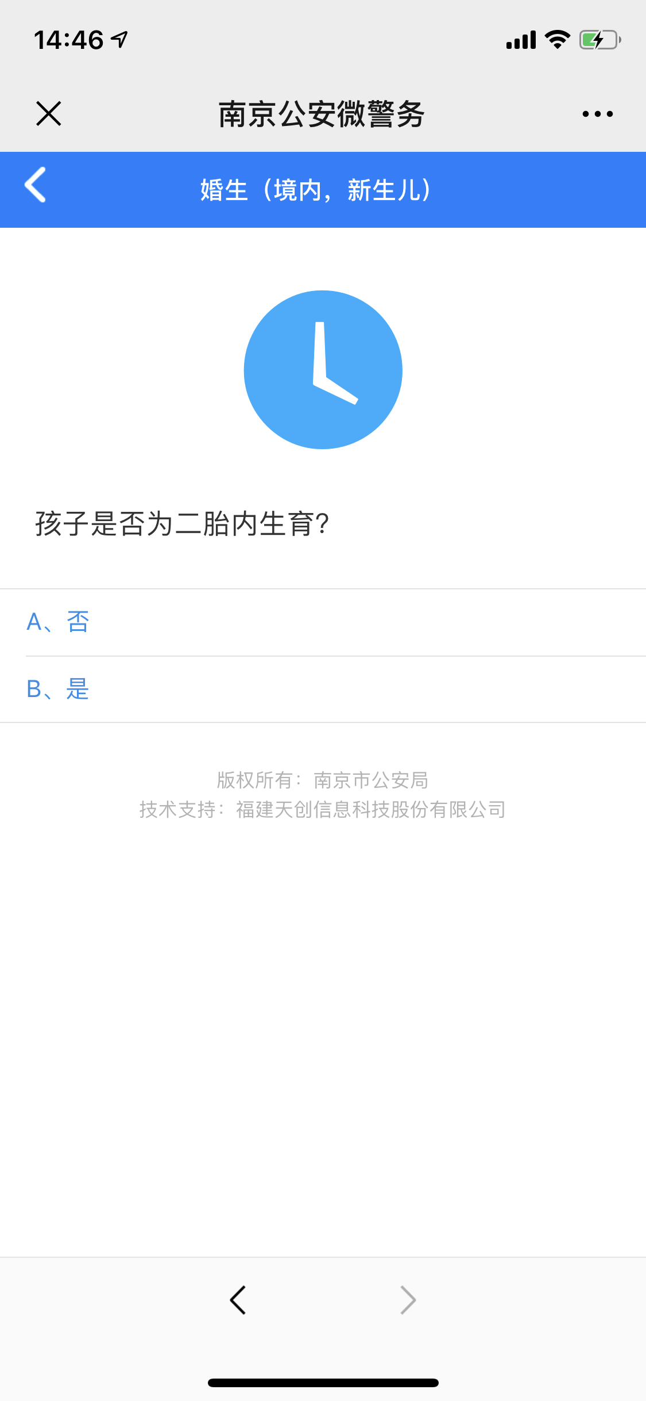
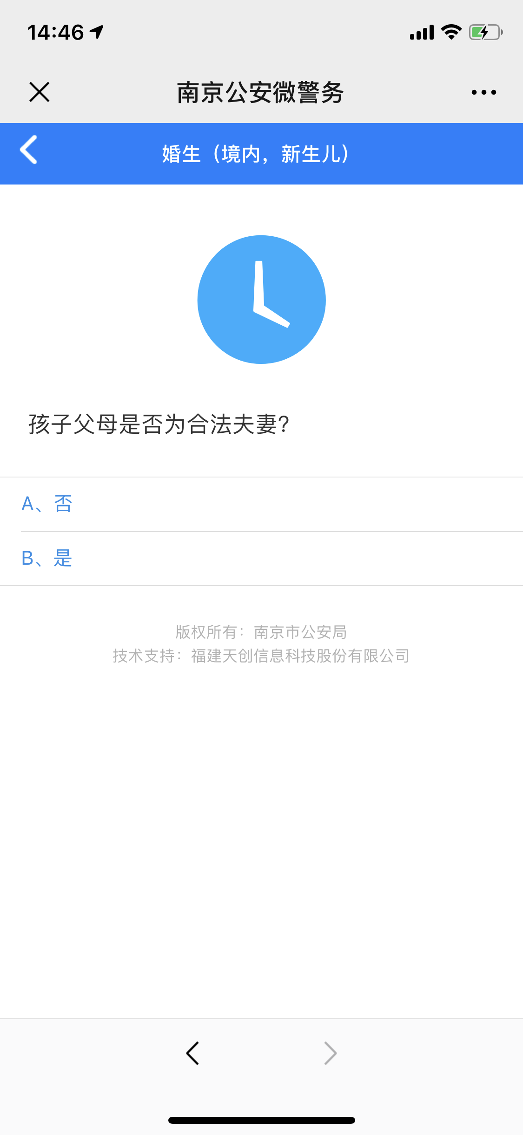
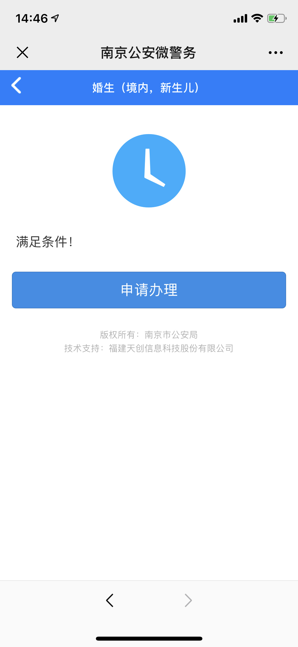

操作步骤 | 步骤名称 | 是否必须步骤 | 步骤描述
第一步 | 进入新生儿出生登记 | 是 | 进入南京公安微警务，选择户政服务，进入新生儿出生登记
第二步 | 出生申报 | 是 | 根据页面内容选择新生儿类型
第三步 | 是否可以申报登记 | 是 | 根据系统提供的题目进行回答，系统根据回答确认是否可以申报登记
第四步 | 办事指南 | 是 | 用户查看事项名称和办事依据后点击在线申报进入下一步
第五步 | 申报登记 | 是 | 在申报登记页面填写相关信息后，选择暂存或者提交
第六步 | 申报结果 | 是 | 系统审核失败则重新申报登记，审核成功则登记成功
注：目前南京公安微警务仅有婚生(境内，新生儿)可在线申报登记新生儿信息

